Solicitud gráfica
 | Área: | Ciencias Naturales |  |  | Fecha:
 | Grado: | 10
 | Título del tema: | La materia y la energía |  |  | ¿Cuaderno de estudio o recurso? | Recurso
 | Editor: | Lyz Marcela Bernal |  |  | Motor del recurso | M5A

 | Código guión o recurso: | CN_10_09_REC80 | ← Para determinar este código, visite la hoja de Ayuda
 |  |  |  |  | ESPECIFICACIÓN DE ARCHIVOS A ENTREGAR
Núm. | Archivo Shutterstock o ruta en web | Imagen para: | Tipo | Ubicación de la imagen en el recurso M5A | Nombre imagen SMALL | Tamaño imagen SMALL | Nombre imagen ZOOM | Tamaño imagen ZOOM | Descripción | Observaciones
IMG01 | 180365030 | Recurso M5A | Fotografía | Contenido | CN_10_09_REC80_IMG01n.png | 286 x 286 px | CN_10_09_REC80_IMG01a.png | 500 x 500 px
IMG02 | 132428099 | Recurso M5A | Fotografía | Contenido | CN_10_09_REC80_IMG02n.png | 286 x 286 px | CN_10_09_REC80_IMG02a.png | 500 x 500 px | 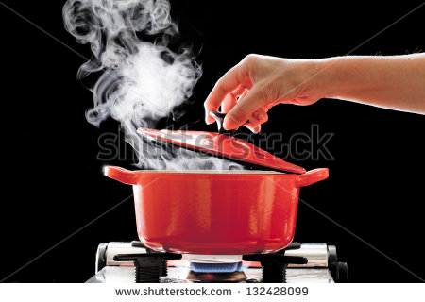
IMG03 | 297804929 | Recurso M5A | Fotografía | Contenido | CN_10_09_REC80_IMG03n.png | 286 x 286 px | CN_10_09_REC80_IMG03a.png | 500 x 500 px | 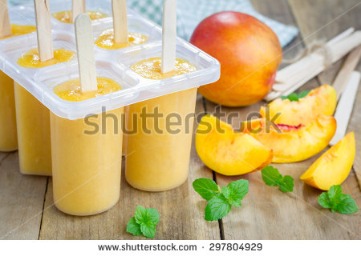
IMG04 | 126157454 | Recurso M5A | Fotografía | Contenido | CN_10_09_REC80_IMG04n.png | 286 x 286 px | CN_10_09_REC80_IMG04a.png | 500 x 500 px | 
IMG05 | 140954197 | Recurso M5A | Fotografía | Contenido | CN_10_09_REC80_IMG05n.png | 286 x 286 px | CN_10_09_REC80_IMG05a.png | 500 x 500 px | 